Aide Temps libre
Second semestre 2025
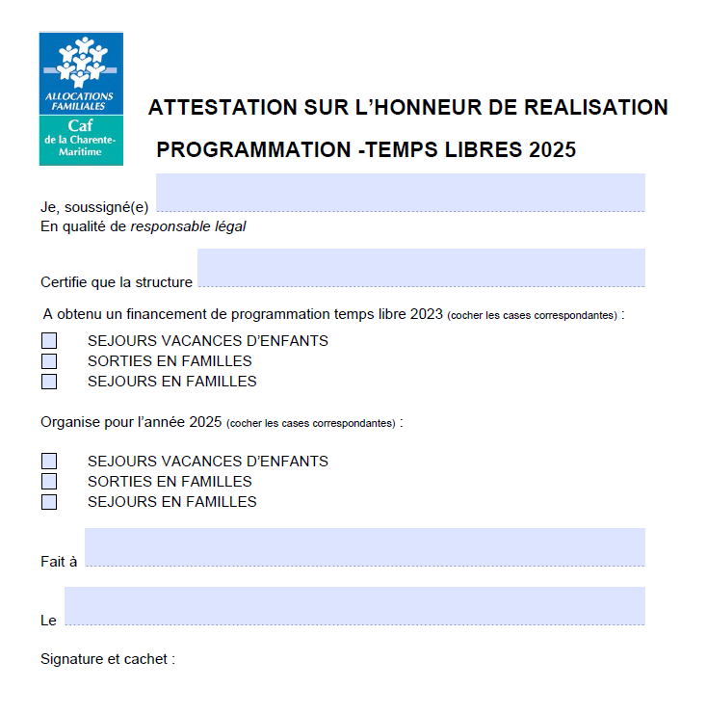
Si reconduction à l'identique d'un projet financé
en 2023 alors l'attestation doit être envoyée et
un dossier n'est donc pas nécessaire.
Appel à projet - Aide au temps libre
Nom de l'organisme support :
Nom du représentant légal du gestionnaire :
Titre du représentant légal du gestionnaire (Président , Maire, ..) : |  | <-- Saisir un choix dans la liste
Courriel du gestionnaire : |  | Vérifiez l'adresse
Statut juridique du porteur de projet : |  | <-- Saisir un choix dans la liste
Vous déclarez que l'association souscrit au contrat d'engagement Républicain, annexé au décret pris pour l’application de l’article 10-1 de la loi n°2000-312 du 12 avril relative aux droits des citoyens dans leurs relations avec les administrations, modifié par l'article 12 de la loi N°2021-1109 du 24 aout 2021 confortant le respect des principes de la République. Case à cocher :
Nom et prénom de la personne référente de la demande, qui pourra être contactée en cas de besoin :
Téléphone de la personne référente de la demande :
Courriel de la personne référente de la demande : |  | Vérifiez l'adresse
Si vous ne percevez pas de prestation de service de la Caf, vous devez également transmettre les pièces justificatives ci dessous à l'adresse suivante : aidespartenaires@caf17.caf.fr, en indiquant dans l'objet "Aide sur projet" - RIB -Numéro SIRET/SIREN -Récépissé déclaration en préfecture pour les associations -Statuts -Liste des membres du bureau
Indiquez le nom de l'équipement ou du service concerné par l’opération :
Indiquez l'adresse précise de l'équipement ou du service concerné par l’opération :
Votre demande concerne une aide au fonctionnement au titre de : |  | <-- Saisir un choix dans la liste
FALSE
Intitulé du projet - Objet de la demande :
Présentez de façon synthétique votre projet en répondant aux items suivants : origine, objectifs, contenu du projet, publics concernés, partenaires, etc. :
Origine
Objectifs
Contenu du projet
Public(s) concerné(s)
Partenaires
Lien avec la démarche CTG
Lien avec les autres dispositifs (PRE, Contrat de Ville, Cité éducative, Cité de l'emploi…)
Affectation des financements : Merci de préciser à quoi l'aide financière Caf est précisément destinée (* exemple : intervenant extérieur, achat et/ou location de matériel ....) :
LIEUX | PERIODES | DURÉE (EN JOUR(S)) | Nombre de participants (Familles tous régimes) | Nbre de participants Famille ouvrant droit | Nb allocataires Caf17 avec QF <=800€

VOTRE BUDGET PREVISIONNEL DES CHARGES POUR CETTE ACTION |  | RECETTES PREVISIONNELLES Le budget doit être présenté à l'équilibre entre les recettes et les dépenses
Achats (matières et fournitures ; autres fournitures) : |  | Vente de produits finis, de marchandises, prestations de services :
 |  | Participation des familles :
Services extérieurs (locations, entretien et réparation, assurance, documentation) : |  | Subvention des services de l'Etat :
Autres services extérieurs (Rémunérations intermédiaires et honoraires ; Publicité, publication ; Déplacements, missions ; services bancaires, autres) : |  | Subvention du Conseil Régional :
Impôts et taxes (Impôts et taxes sur rémunération ; autres impôts et taxes) : |  | Subvention du Conseil Départemental :
Charges de personnel (Rémunération des personnels ; charges sociales ; autres charges de personnel) dédié à cette action : |  | Subvention communale :
Autres charges de gestion courante : |  | Subvention de l'intercommunalité : |  | #DIV/0!
Charges financières : |  | Aide Caf (sollicitée pour ce projet et hors éventuelles prestations de services )
Charges exceptionnelles : |  | Subvention Fonds européens :
 |  | Autre(s) subvention(s) :
 |  | Préciser autre(s) subvention(s):
 |  | Autres produits de gestion courante :
Dotations aux amortissements, provisions et engagements : |  | Produits financiers :
Charges supplétives, préciser le montant si mise à disposition de Personnel(s) bénévole(s) : |  | Reprises sur amortissements, dépréciations et provisions :
Charges supplétives, préciser le montant si mise à disposition de biens et /ou services : |  | Contributions volontaires en nature (Ex dons en nature, bénévolat,...) :
TOTAL CHARGES | - € | TOTAL RECETTES | - €
Vos commentaires éventuels à propos des dépenses prévisionnelles : |  | Vos commentaires éventuels sur les recettes prévisionnelles
En qualité de représentant légal, je déclare exactes les informations renseignées dans le présent questionnaire - Envoi valant signature.

